Дефекты
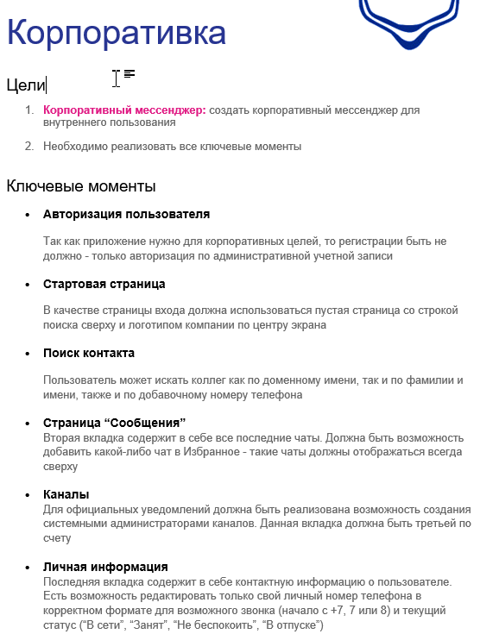
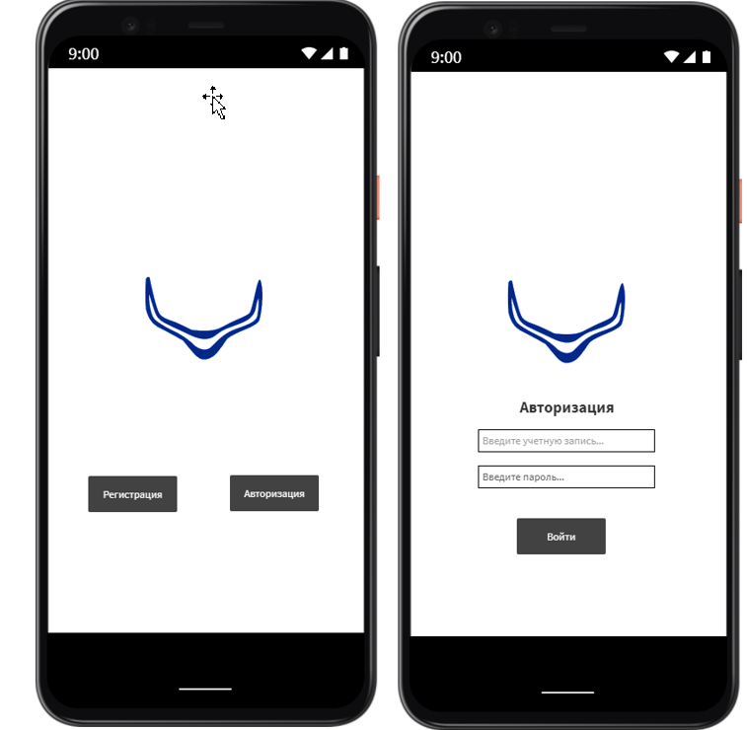
Название | Описание дефекта | Приоритет | Тип
Кнопка "Регистрация" при авторизации пользователя нецелесообразна | Регистрации быть НЕ должно - только авторизация по административной учетной записи, так как приложение нужно для корпоративных целей (ТЗ: п.1) | Major | Ошибка
Расположение посиковой строки и эмблемы не соответсвует ТЗ | В качестве страницы входа должна использоваться пустая страница со строкой поиска сверху и логотипом компании по центру экрана (ТЗ: п.2) | Major | Ошибка
Таб-бар не соответсвует ТЗ | Неоходимо скорректировать таб-бар и разместить следующие вкладки, согласно ТЗ п.3, п.4, п.5, п.6 : "Поиск" | "Соощения" | "Инфо" | "Профиль" | Major | Ошибка
Нет кнопки запуска поиска | Интуитивно не понятно как запустить поиск на стартовой странице или во вкладке поиска контактов. Стоит добавить кнопку "Найти" или подобное для запуска поиска по системе. | Normal | Улучшение
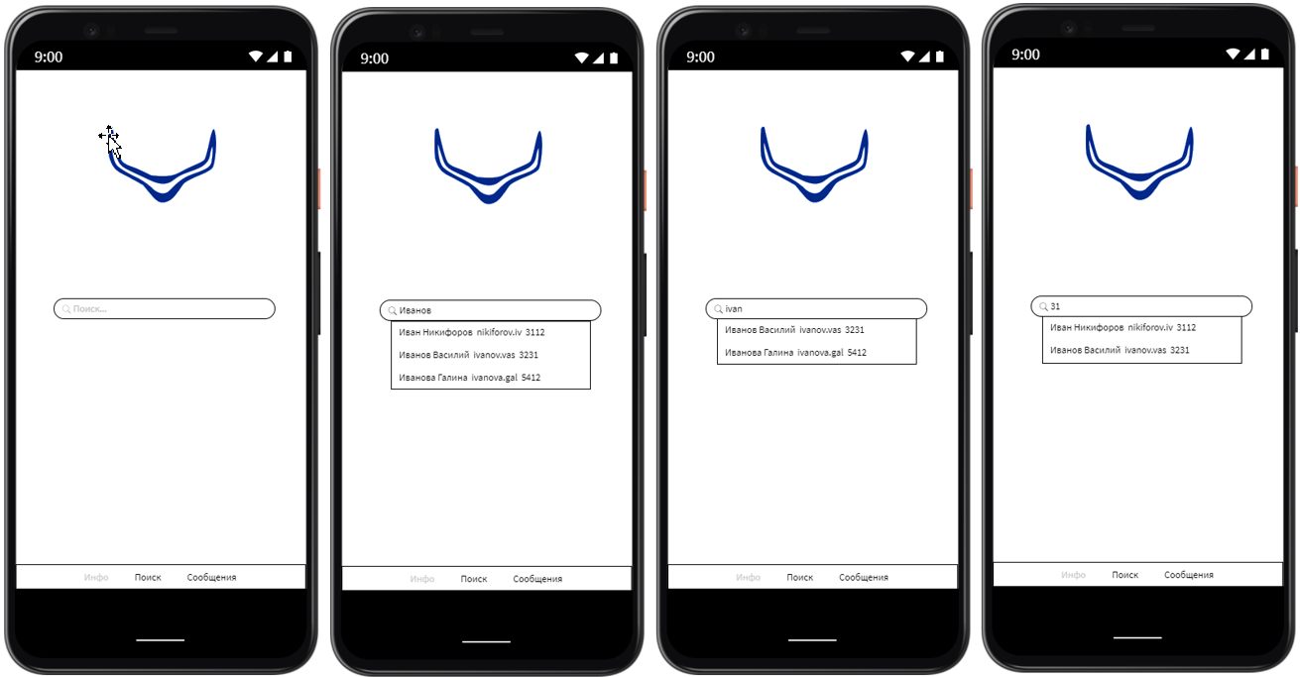
Выпадающий список предлагаемых вариантов по завпросу в поиске не приоритезирован | Список предлагаемых вариантов поиска не соответсвует запросу: - первым не отображается вариант наиболее подходящий под запрос, вариант не содежащий в себе запрос пользователя виден в предлагаемых вариантах. | Critical | Ошибка
Имя сотрудника не унифицировано | Имя сотрудника не приведено к единому виду: Имя Фамилия, что может осложнять поиск или выдавать некорректные запросы поиска. | Normal | Ошибка
Избранный чат не закреплён вначале списка чатов | Избранный чат теряется в списке всех чатов. Избранные чаты должны отображаться всегда сверху, согласно ТЗ п.4 | Major | Ошибка
Номер телефона сотрудника не соответсвует формату | Мобильный номер сотрудника не соответсвует формату Начало номера необходимо привести к виду +7, 7 или 8 или использоват маску. (ТЗ: п.6) | Critical | Ошибка
Строки "Позиция в кампании" и "Руководитель" редактируемые | Строки "Позиция в кампании" и "Руководитель" доступны к редактированию. Согласно ТЗ п.6 Возможно редактировать только свой личный номер телефона и текущий статус. | Major | Ошибка
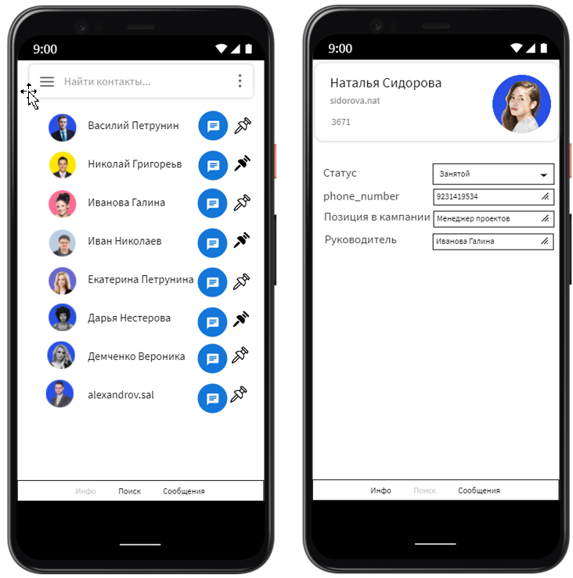
Опечатка в карточке сотрудника в строке "Позиция в кАмпании" | Исправить опечатку в карточке сотруника с "Позиция в кампании" на "Позиция в компании". Компания – общество, группа лиц, проводящих вместе время; торговое или промышленное предприятие, торгово-промышленное объединение предпринимателей. | Normal | Ошибка

